Источники
 |  |  |  |  | Форма 0503117 с.3
3. Источники финансирования дефицита бюджета

Наименование показателя | Код строки | Код источника финансирования дефицита бюджета по бюджетной классификации | Утвержденные бюджетные назначения | Исполнено | Неисполненные назначения

1 | 2 | 3 | 4 | 5 | 6
Источники финансирования дефицита бюджета - всего | 500 | x | 27,718,396,555.77 | 14,069,669,082.93 | 13,648,727,472.84
в том числе:
источники внутреннего финансирования бюджета | 520 | x | 2,721,528,690.00 | 8,337,968,541.41 | 1,285,793,734.00
из них:
Бюджетные кредиты из других бюджетов бюджетной системы Российской Федерации | 520 | 000 01 03 00 00 00 0000 000 | 2,721,528,690.00 | 1,435,734,956.00 | 1,285,793,734.00
Бюджетные кредиты из других бюджетов бюджетной системы Российской Федерации в валюте Российской Федерации | 520 | 000 01 03 01 00 00 0000 000 | 2,721,528,690.00 | 1,435,734,956.00 | 1,285,793,734.00
Привлечение бюджетных кредитов из других бюджетов бюджетной системы Российской Федерации в валюте Российской Федерации | 520 | 000 01 03 01 00 00 0000 700 | 3,498,474,590.00 | 1,435,734,956.00 | 2,062,739,634.00
Привлечение кредитов из других бюджетов бюджетной системы Российской Федерации бюджетами субъектов Российской Федерации в валюте Российской Федерации | 520 | 000 01 03 01 00 02 0000 710 | 3,498,474,590.00 | 1,435,734,956.00 | 2,062,739,634.00
Привлечение бюджетных кредитов, предоставленных Федеральным казначейством в рамках осуществления операций по управлению остатками средств на едином счете федерального бюджета, на финансовое обеспечение реализации инфраструктурных проектов | 520 | 985 01 03 01 00 02 5900 710 | 3,498,474,590.00 | 1,435,734,956.00 | 2,062,739,634.00
Погашение бюджетных кредитов, полученных из других бюджетов бюджетной системы Российской Федерации в валюте Российской Федерации | 520 | 000 01 03 01 00 00 0000 800 | -776,945,900.00 | - | -776,945,900.00
Погашение бюджетами субъектов Российской Федерации кредитов из других бюджетов бюджетной системы Российской Федерации в валюте Российской Федерации | 520 | 000 01 03 01 00 02 0000 810 | -776,945,900.00 | - | -776,945,900.00
Погашение кредитов, предоставленных из федерального бюджета на финансовое обеспечение инфраструктурных проектов | 520 | 985 01 03 01 00 02 2700 810 | -560,985,600.00 | - | -560,985,600.00
Погашение бюджетных кредитов, предоставленных из федерального бюджета (специальные казначейские кредиты) | 520 | 985 01 03 01 00 02 5700 810 | -83,196,500.00 | - | -83,196,500.00
Погашение бюджетных кредитов, предоставленных из федерального бюджета (погашение которых осуществляется с учетом списания задолженности Ленинградской областью перед Российской Федерацией по бюджетным кредитам) | 520 | 985 01 03 01 00 02 5800 810 | -132,763,800.00 | - | -132,763,800.00
Иные источники внутреннего финансирования дефицитов бюджетов | 520 | 000 01 06 00 00 00 0000 000 | - | 6,902,233,585.41 | -
Бюджетные кредиты, предоставленные внутри страны в валюте Российской Федерации | 520 | 000 01 06 05 00 00 0000 000 | - | - | -
Предоставление бюджетных кредитов внутри страны в валюте Российской Федерации | 520 | 000 01 06 05 00 00 0000 500 | -250,000,000.00 | -127,000,000.00 | -123,000,000.00
Предоставление бюджетных кредитов другим бюджетам бюджетной системы Российской Федерации в валюте Российской Федерации | 520 | 000 01 06 05 02 00 0000 500 | -250,000,000.00 | -127,000,000.00 | -123,000,000.00
Предоставление бюджетных кредитов другим бюджетам бюджетной системы Российской Федерации из бюджетов субъектов Российской Федерации в валюте Российской Федерации | 520 | 000 01 06 05 02 02 0000 540 | -250,000,000.00 | -127,000,000.00 | -123,000,000.00
Предоставление бюджетных кредитов бюджетам муниципальных образований на покрытие временных кассовых разрывов, возникающих при исполнении бюджетов местных бюджетов | 520 | 985 01 06 05 02 02 0012 540 | -250,000,000.00 | -127,000,000.00 | -123,000,000.00
Возврат бюджетных кредитов, предоставленных внутри страны в валюте Российской Федерации | 520 | 000 01 06 05 00 00 0000 600 | 250,000,000.00 | 127,000,000.00 | 123,000,000.00
Возврат бюджетных кредитов, предоставленных другим бюджетам бюджетной системы Российской Федерации в валюте Российской Федерации | 520 | 000 01 06 05 02 00 0000 600 | 250,000,000.00 | 127,000,000.00 | 123,000,000.00
Возврат бюджетных кредитов, предоставленных другим бюджетам бюджетной системы Российской Федерации из бюджетов субъектов Российской Федерации в валюте Российской Федерации | 520 | 000 01 06 05 02 02 0000 640 | 250,000,000.00 | 127,000,000.00 | 123,000,000.00
Возврат бюджетных кредитов, предоставленных бюджетам муниципальных образований на покрытие временных кассовых разрывов, возникающих при исполнении бюджетов местных бюджетов | 520 | 985 01 06 05 02 02 0012 640 | 250,000,000.00 | 127,000,000.00 | 123,000,000.00
Операции по управлению остатками средств на единых счетах бюджетов | 520 | 000 01 06 10 00 00 0000 000 | - | 6,902,233,585.41 | -
Увеличение финансовых активов в государственной (муниципальной) собственности за счет средств организаций, лицевые счета которым открыты в территориальных органах Федерального казначейства или в финансовых органах в соответствии с законодательством Российской Федерации | 520 | 000 01 06 10 02 00 0000 500 | - | 13,402,233,585.41 | -
Увеличение финансовых активов в государственной собственности за счет приобретения ценных бумаг по договорам репо | 520 | 000 01 06 10 04 00 0000 500 | - | -48,300,000,000.00 | -
Увеличение финансовых активов в собственности субъектов Российской Федерации за счет приобретения ценных бумаг (кроме акций) по договорам репо | 520 | 985 01 06 10 04 02 0000 520 | - | -48,300,000,000.00 | -
Увеличение финансовых активов в собственности субъектов Российской Федерации за счет средств на казначейских счетах для осуществления и отражения операций с денежными средствами, поступающими во временное распоряжение получателей средств бюджета субъекта Российской Федерации, казначейских счетах для осуществления и отражения операций с денежными средствами бюджетных и автономных учреждений, единых счетах бюджетов государственных внебюджетных фондов, казначейских счетах для осуществления и отражения операций с денежными средствами юридических лиц, не являющихся участниками бюджетного процесса, бюджетными и автономными учреждениями | 520 | 000 01 06 10 02 02 0000 550 | - | 13,402,233,585.41 | -
Увеличение финансовых активов за счет привлечения на единый счет бюджета субъекта Российской Федерации остатков средств на казначейских счетах для осуществления и отражения операций с денежными средствами, поступающими во временное распоряжение получателей средств бюджета субъекта Российской Федерации | 520 | 985 01 06 10 02 02 0001 550 | - | 71,417,714.13 | -
Увеличение финансовых активов за счет привлечения на единый счет бюджета субъекта Российской Федерации остатков средств на казначейских счетах для осуществления и отражения операций с денежными средствами бюджетных и автономных учреждений, открытых финансовому органу субъекта Российской Федерации | 520 | 985 01 06 10 02 02 0002 550 | - | 12,233,504,269.35 | -
Увеличение финансовых активов за счет привлечения на единый счет бюджета субъекта Российской Федерации остатков средств на единых счетах бюджетов государственных внебюджетных фондов, открытых органу управления территориальным государственным внебюджетным фондом | 520 | 985 01 06 10 02 02 0003 550 | - | 1,159,836,909.82 | -
Увеличение финансовых активов за счет привлечения на единый счет бюджета субъекта Российской Федерации остатков средств на казначейских счетах для осуществления и отражения операций с денежными средствами получателей средств из бюджета | 520 | 985 01 06 10 02 02 0004 550 | - | 341,831.59 | -
Увеличение финансовых активов за счет привлечения на единый счет бюджета субъекта Российской Федерации остатков средств на казначейских счетах для осуществления и отражения операций с денежными средствами участников казначейского сопровождения, открытых финансовому органу субъекта Российской Федерации | 520 | 985 01 06 10 02 02 0005 550 | - | -62,867,139.48 | -
Уменьшение финансовых активов в государственной собственности за счет продажи ценных бумаг по договорам репо | 520 | 000 01 06 10 04 00 0000 600 | - | 41,800,000,000.00 | -
Уменьшение финансовых активов в собственности субъектов Российской Федерации за счет продажи ценных бумаг (кроме акций) по договорам репо | 520 | 985 01 06 10 04 02 0000 620 | - | 41,800,000,000.00 | -
источники внешнего финансирования бюджета | 620 | x | - | - | -
из них:
Изменение остатков средств | 700 |  | 24,996,867,865.77 | 5,731,700,541.52 | -
Изменение остатков средств на счетах по учету средств бюджетов | 700 | 000 01 05 00 00 00 0000 000 | 2,796,867,865.77 | 3,931,700,541.52 | -
Иные источники внутреннего финансирования дефицитов бюджетов | 700 | 000 01 06 00 00 00 0000 000 | 22,200,000,000.00 | 1,800,000,000.00 | -
увеличение остатков средств, всего | 710 |  | - | - | X
Увеличение остатков средств бюджетов | 710 | 000 01 05 00 00 00 0000 500 | -307,755,242,722.06 | -377,567,532,169.44 | X
Увеличение прочих остатков средств бюджетов | 710 | 000 01 05 02 00 00 0000 500 | -307,755,242,722.06 | -377,567,532,169.44 | X
Увеличение прочих остатков денежных средств бюджетов | 710 | 000 01 05 02 01 00 0000 510 | -307,755,242,722.06 | -377,567,532,169.44 | X
Увеличение прочих остатков денежных средств бюджетов субъектов Российской Федерации | 710 | 985 01 05 02 01 02 0000 510 | -307,755,242,722.06 | -377,567,532,169.44 | X
Операции по управлению остатками средств на единых счетах бюджетов | 710 | 000 01 06 10 00 00 0000 000 | - | -88,200,000,000.00 | X
Увеличение финансовых активов в государственной собственности за счет средств бюджетов, размещенных на депозитах (банковских счетах) | 710 | 000 01 06 10 01 00 0000 500 | - | -88,200,000,000.00 | X
Увеличение финансовых активов в собственности субъектов Российской Федерации за счет средств бюджетов субъектов Российской Федерации, размещенных на депозитах в валюте Российской Федерации и в иностранной валюте | 710 | 000 01 06 10 01 02 0000 510 | - | -88,200,000,000.00 | X
Увеличение финансовых активов в собственности Ленинградской области за счет средств областного бюджета Ленинградской области, размещенных на депозитах в кредитных организациях | 710 | 985 01 06 10 01 02 0001 510 | - | -88,200,000,000.00 | X
уменьшение остатков средств, всего | 720 |  | - | - | X
Уменьшение остатков средств бюджетов | 720 | 000 01 05 00 00 00 0000 600 | 310,552,110,587.83 | 381,499,232,710.96 | X
Уменьшение прочих остатков средств бюджетов | 720 | 000 01 05 02 00 00 0000 600 | 310,552,110,587.83 | 381,499,232,710.96 | X
Уменьшение прочих остатков денежных средств бюджетов | 720 | 000 01 05 02 01 00 0000 610 | 310,552,110,587.83 | 381,499,232,710.96 | X
Уменьшение прочих остатков денежных средств бюджетов субъектов Российской Федерации | 720 | 985 01 05 02 01 02 0000 610 | 310,552,110,587.83 | 381,499,232,710.96 | X
Операции по управлению остатками средств на единых счетах бюджетов | 720 | 000 01 06 10 00 00 0000 000 | 22,200,000,000.00 | 90,000,000,000.00 | X
Уменьшение финансовых активов в государственной собственности за счет средств бюджетов, размещенных на депозитах (банковских счетах) | 720 | 000 01 06 10 01 00 0000 600 | 22,200,000,000.00 | 90,000,000,000.00 | X
Уменьшение финансовых активов в собственности субъектов Российской Федерации за счет средств бюджетов субъектов Российской Федерации, размещенных на депозитах в валюте Российской Федерации и в иностранной валюте | 720 | 000 01 06 10 01 02 0000 610 | 22,200,000,000.00 | 90,000,000,000.00 | X
Уменьшение финансовых активов в собственности Ленинградской области за счет средств областного бюджета Ленинградской области, размещенных на депозитах в кредитных организациях | 720 | 985 01 06 10 01 02 0001 610 | 22,200,000,000.00 | 90,000,000,000.00 | X

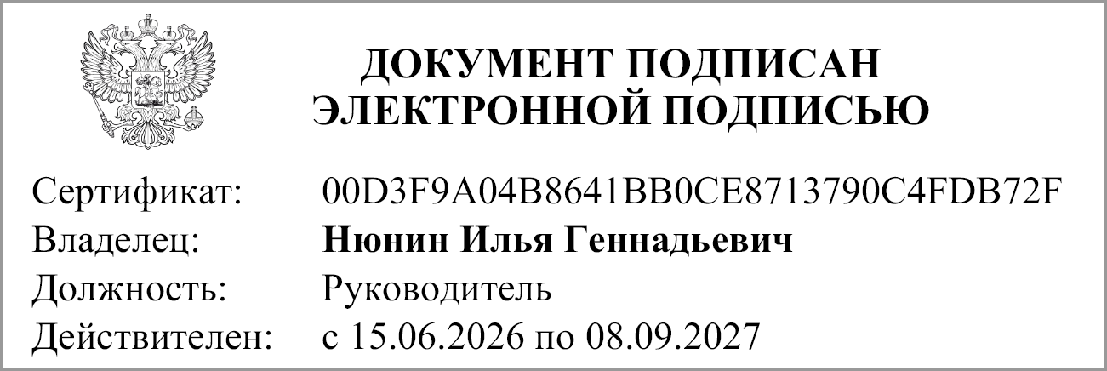
Руководитель |  |  | И.Г. Нюнин
 | (подпись) |  | (расшифровка подписи)

Руководитель финансово- экономической службы |  |  | И.В. Иванова
 | (подпись) |  | (расшифровка подписи)

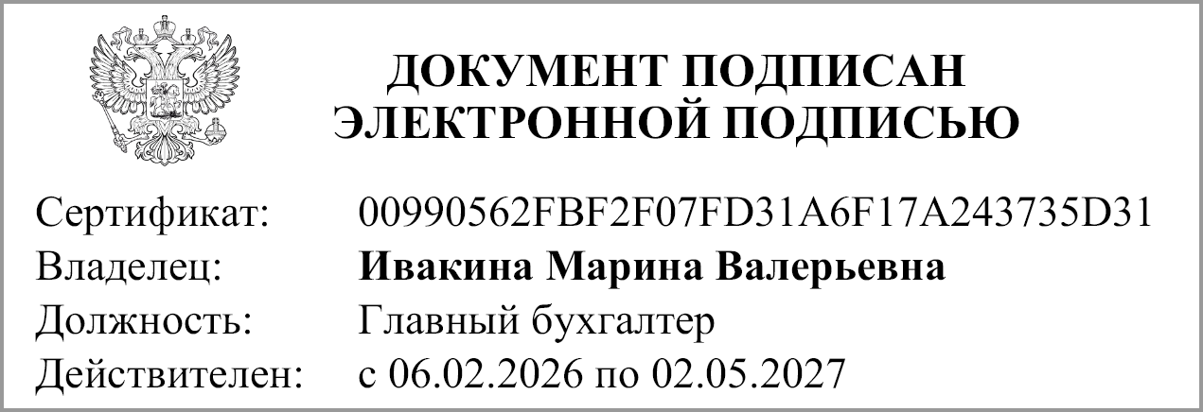
Главный бухгалтер |  |  | М.В. Ивакина
 | (подпись) |  | (расшифровка подписи)

"14" августа 2026 г.

